Лист1
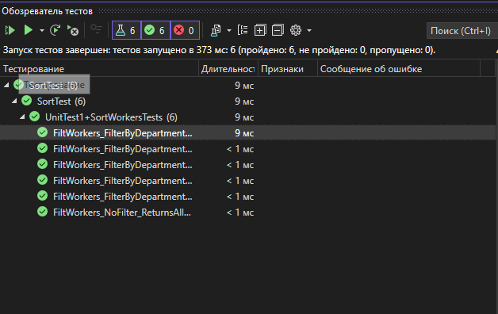
Название теста | Описание сцерания | Входные данные | Ожидаемые данные | Выходные данные | Успешно\Неуспешно
FiltWorkers_NoFilter_ReturnsAllWorkers | Метод FoltWorkers должен вернуть все записи так как выбранный индекс сортировки 0 | список _testData с 10-ю элементами | Количество элементов после сортировки будет таким же как до | Список со всеми элементами до сортировки | Успешно
FiltWorkers_FilterByDepartmentId1_ReturnsCorrectWorkers | Метод FoltWorkers должен вернуть все записи так как выбранный индекс сортировки 1 | список _testData с 10-ю элементами | Количество элементов после сортировки должно быть равным нулю | Список без элеметнов | Успешно
FiltWorkers_FilterByDepartmentId2_ReturnsCorrectWorkers | Метод FoltWorkers должен вернуть все записи так как выбранный индекс сортировки 2 | список _testData с 10-ю элементами | Количество элементов после сортировки должно быть равным двум | Список с двумя элементами | Успешно
FiltWorkers_FilterByDepartmentId3_ReturnsCorrectWorkers | Метод FoltWorkers должен вернуть все записи так как выбранный индекс сортировки 3 | список _testData с 10-ю элементами | Количество элементов после сортировки должно быть равным трем | Список с двумя элементами | Успешно
FiltWorkers_FilterByDepartmentId4_ReturnsCorrectWorkers | Метод FoltWorkers должен вернуть все записи так как выбранный индекс сортировки 4 | список _testData с 10-ю элементами | Количество элементов после сортировки должно быть равным одному | Список с одним элементом | Успешно
FiltWorkers_FilterByDepartmentId5_ReturnsCorrectWorkers | Метод FoltWorkers должен вернуть все записи так как выбранный индекс сортировки 5 | список _testData с 10-ю элементами | Количество элементов после сортировки должно быть равным пяти | Список с пятю элементами | Успешно

